상품제안서
스위스와그너 스마트반지갑+유러피안머니클립+프레스티지볼펜 3종세트 | 상품코드: S25298

 |  |  |  |  |  |  | 02-713-8555 | www.synergygift.co.kr
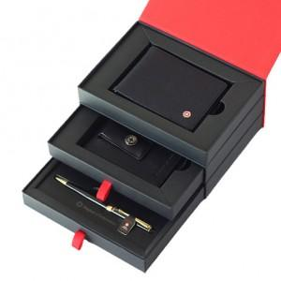

【상세/제작정보】 | <p style="text-align: center; " align="center">▶ 반지갑 : 최신의 트렌드를 반영하여 포켓의 수와 두께를 과감히 줄였습니다&nbsp;</p><p style="text-align: center; " align="center">지폐포켓 : 1개, 신용카드포켓 : 5개, 영수증포켓 : 1개&nbsp;</p><p style="text-align: center; " align="center">​▶ 머니클립 : 매우 슬림한 형태로, 주머니나 벨트에 고정시킬 수 있는 클립이 있어서 휴대가 용이하고 편리합니다.</p><p style="text-align: center; " align="center">클립, 신용카드포켓 : 2개, 지폐포켓 : 1개, 간이포켓 : 1개</p><p style="text-align: center; " align="center">▶ 볼펜 : 바디의 재질은 황동(Solid Brass)으로 되어있으며, 잘 긁히지 않도록 고강도 코팅이 되어있습니다.</p><p style="text-align: center; " align="center">​미들링과 클립을 비롯한 펜의 장식품들은 금도금으로 마무리하여 고급스러움을 더했습니다</p><p style="text-align: center; " align="center">구동방식은 Twisting Type이며, 스위스 국기를 연상시키는 엠블럼은 명가의 정체성을 표현합니다.&nbsp;</p><p style="text-align: center; " align="center">▶ 리필심 : 잉크(블랙), Original 스위스 정품&nbsp;</p>

【인쇄/포장옵션】 | 레이저, 불박 / 포장지포장

【공급단가】 | 수량 | 30~ | 100~ | 500~ | 1,000~ | 2,000~
*VAT별도 | 단가 | 48,600원 | 42,000원 | 40,500원 | 39,000원 | 37,500원

【상품 URL】 | https://www.synergygift.co.kr:443/src/goods_detail.php?gdno=25298

